3.Form Jobdesk
 |  |  |  |  |  |  |  |  |  |  |  | JOB DESCRIPTION

 |  |  | Tanggal |  |  |  |  |  |  | Revisi ke |  | : 4
 |  |  | Halaman | : 1 dari 1 |  |  |  |  |  | No |  | : 01

 | J A B A T A N |  |  |  |  |  | : HUMAN CAPITAL SUPERVISOR

 | BERTANGGUNG JAWAB KEPADA |  |  |  |  |  | : HUMAN CAPITAL MANAGER

 | RUANG LINGKUP PEKERJAAN |  |  |  |  |  | : Mengawasi SDM perusahaan, baik berupa
 |  |  |  |  |  |  | pihak internal, pihak ekstenal serta
 |  |  |  |  |  |  | building facilities sesuai dengan kebijakan yang ada

 | HUBUNGAN KERJA |  |  |  |  |  | : K e d a l a m |  |  | : | - Semua bagian.

 |  |  |  |  |  |  | K e l u a r |  |  | : | pihak pemerintah, mitra bisnis

 | BERTANGGUNG JAWAB |  |  |  |  |  | : | Operation, Adniministrasi, Industrial Relation

 | W E W E N A N G |  |  |  |  |  | : | Mengawasi Kerja SDM Sesuai SOP & Intruksi

 | PELIMPAHAN WEWENANG |  |  |  |  |  | : | Jika Human Capital Supervisor Tidak
 |  |  |  |  |  |  |  | Ada Maka Dilimpahkan Human Capital Manager

Atasan Langsung : |  |  |  |  |  |  |  |  | Pemegang Jabatan :

Menyetujui dan melimpahkan Job Description
kepada pemegang jabatan
Telah memahami dan mengerti Job Description
tersebut di atas
Nama |  | : |  |  | Tanggal | : |  |  | Nama | : |  |  | Tanggal | :

Rumus & Tabel
 | % MERIT INCREASE
 | QUARTILE |  |  | 1 | 2 | 3 | 4 | 5
 | Q1: | 0.00% | 25.49% | 16% | 11% | 7% | 4% | 3%
 | Q2: | 25.50% | 50.49% | 15% | 10% | 6% | 3% | 2%
 | Q3: | 50.50% | 75.49% | 14% | 9% | 5% | 2% | 1%
 | Q4: | 75.50% | 100.00% | 13% | 8% | 4% | 1% | 0%

RUMUS BERDASARKAN KEPMEN 49 TAHUN 2004:
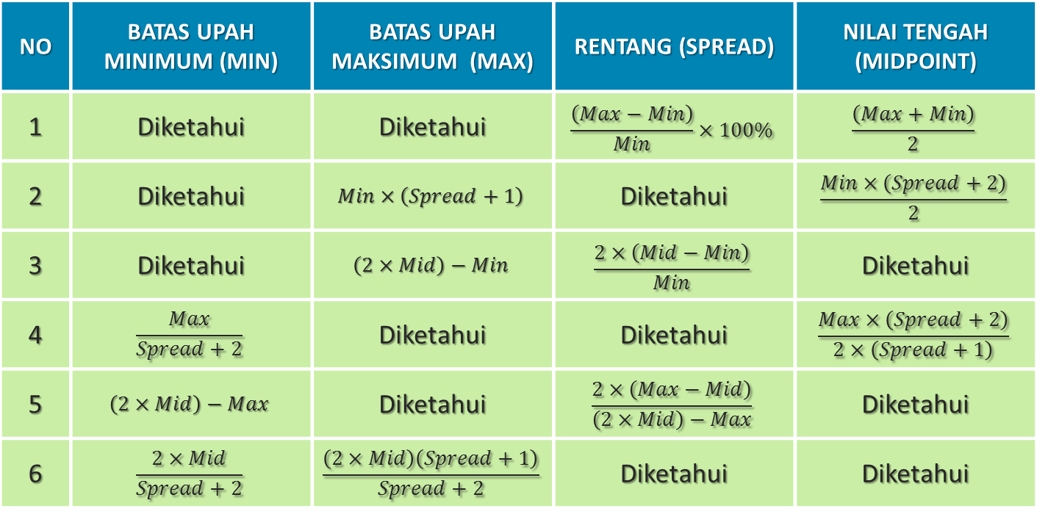

𝑃𝑒𝑟𝑐𝑒𝑛𝑡 𝑖𝑛 𝑅𝑎𝑛𝑔𝑒=(𝑈𝑝𝑎ℎ−𝑀𝑖𝑛𝑖𝑚𝑢𝑚)/(𝑀𝑎𝑥𝑖𝑚𝑢𝑚−𝑀𝑖𝑛𝑖𝑚𝑢𝑚)×100%

